Закупка cronier-mac
Фото | Наименование | Цена | Кол-во | Сумма
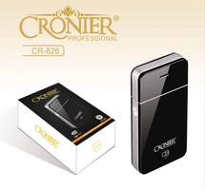 | CR-826 | 300.00 | 10 | 3,000.00
 | CR-123 | 1,100.00 | 3 | 3,300.00
 | CR-9096 | 550.00 | 3 | 1,650.00
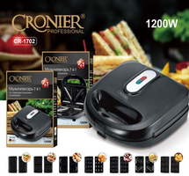 | CR-1702 | 2,100.00 | 2 | 4,200.00
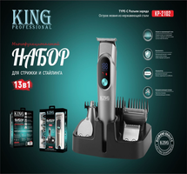 | KP-2102 | 900.00 | 2 | 1,800.00
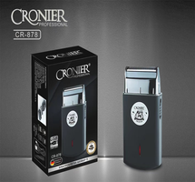 | CR-878 | 600.00 | 2 | 1,200.00
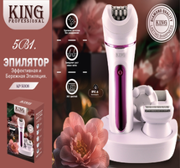 | KP-5008 | 650.00 | 2 | 1,300.00
 | KP-5010 | 1,300.00 | 1 | 1,300.00
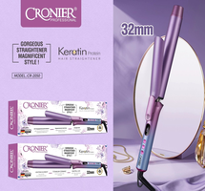 | CR-2050 | 750.00 | 1 | 750.00
 | CR-960 | 450.00 | 1 | 450.00
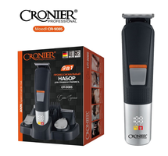 | CR-9085 | 900.00 | 1 | 900.00
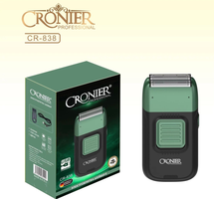 | CR-838 | 900.00 | 1 | 900.00
Итого: 12 позиций |  |  | 29 | 20,750.00

